2024 - Eingabe pro Jahr
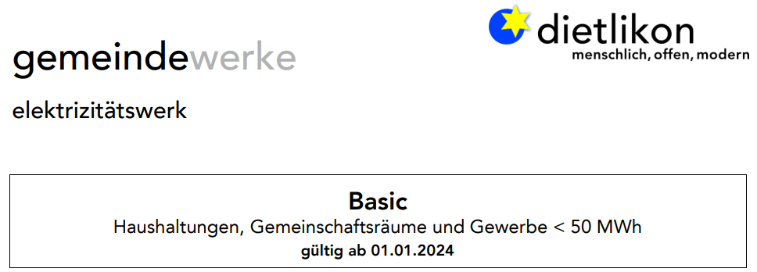

 | Eingabe des Stromverbrauches pro kW pro Jahr in diesem Feld

 | Eingabe in kWh pro Stunde: |  |  | 0.000
 |  |  |  |  |  | Kostenberechnung
 | Eingabe in kWh pro Jahr: |  |  | -

Kosten in Franken pro Zeiteinheit:

 | Hochtarif |  |  | Niedertarif |  |  | TOTAL
Pro Stunde: |  | - |  |  | - |  | -
Pro Tag - gewichtet: |  | - |  |  | - |  | -
Pro Woche: |  | - |  |  | - |  | -
Pro Monat: |  | - |  |  | - |  | -
Pro Jahr: |  | - |  |  | - |  | -

Berechnungsgrundlage

Hoch / Niedertarif Zeiten

Wochentag | Hochtarif |  |  | Niedertarif |  |  | TOTAL
 | Start | Ende | TOTAL | Start | Ende | TOTAL
Montag | 7.00 | 20.00 | 13.00 | 20.00 | 7.00 | 11.00 | 24.00
Dienstag | 7.00 | 20.00 | 13.00 | 20.00 | 7.00 | 11.00 | 24.00
Mittwoch | 7.00 | 20.00 | 13.00 | 20.00 | 7.00 | 11.00 | 24.00
Donnerstag | 7.00 | 20.00 | 13.00 | 20.00 | 7.00 | 11.00 | 24.00
Freitag | 7.00 | 20.00 | 13.00 | 20.00 | 7.00 | 11.00 | 24.00
Samstag | 7.00 | 13.00 | 6.00 | 13.00 | 7.00 | 18.00 | 24.00
Sonntag |  |  | 0.00 | 0.00 | 24.00 | 24.00 | 24.00
TOTAL Stunden |  |  | 71.00 |  |  | 97.00 | 168.00

kWh Kosten Zusammenstellung in Rappen (01.01.2024) - inkl. MWSt |  |  |  |  |  |  | Pro Stunde

Kostengruppe | Hochtarif |  |  | Niedertarif |  |  | Ø gewichtet
Energie: |  | 24.27 |  |  | 21.73 |  | 22.80
Wasserstrom: |  | 0.92 |  |  | 0.92 |  | 0.92
Netznutzung |  | 8.54 |  |  | 6.49 |  | 7.36
SDL: |  | 0.82 |  |  | 0.82 |  | 0.82
KEV: |  | 2.49 |  |  | 2.49 |  | 2.49
Stromreserve: |  | 1.30 |  |  | 1.30 |  | 1.30
TOTAL |  | 38.34 |  |  | 33.75 |  | 35.69

Einspeisung 2022 | 22.00

Tarif Basic 2024
